Table 1
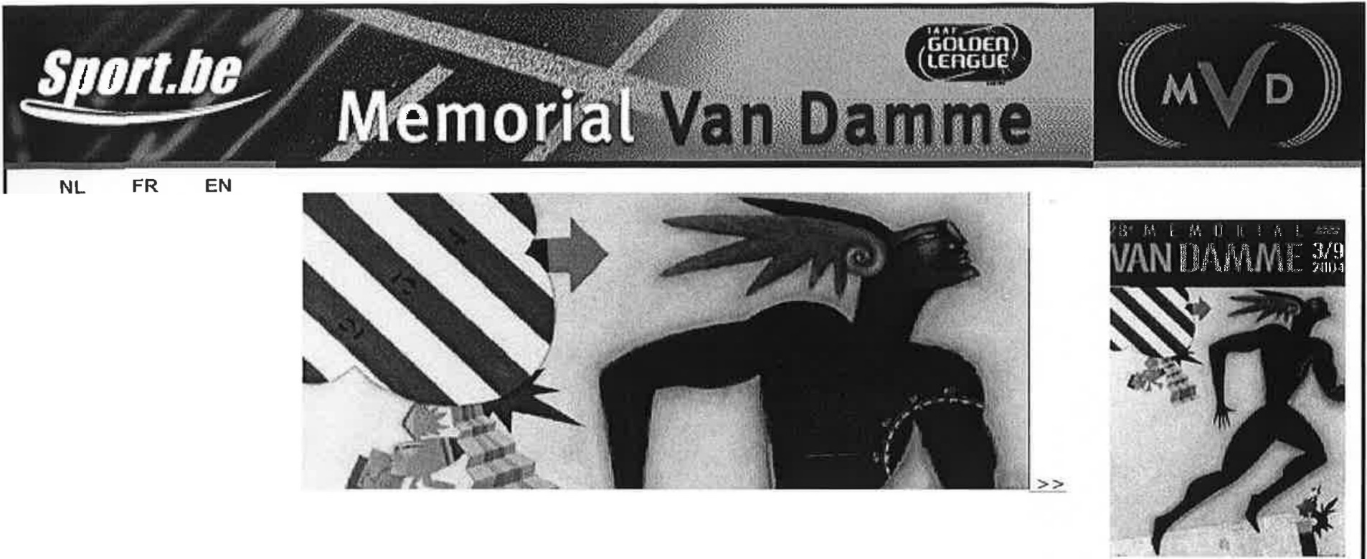

4 mai 2004 Home

Genera lit es Tickets Resultats Hospitalite Partenaires Hotels Presse Golden League HISTORIQUE Aper{:U Records lvo Van Damme Special photo 2003 Commander le livre |  | L'affiche du Memorial Van Damme L'affiche de la 28-eme edition du Memorial Van Damme a ete devoilee. II s'agit d'une oeuvre de Frank Slabbinck. Les Mercredis du Memorial connaissent a nouveau un grand succes Tout comme l'annee derniere, le Memorial Van Damme organise, en collaboration avec la Ville de Bruxelles et le club de la capitale, Excelsior, les 'Mercredis du Memorial'. Le Memorial a nouveau en aoOt des 2005 Luminus, de l'energie pour le Memorial Van Damme Des cette annee la TDK Golden League Commandez vos tickets Commandez des present vos tickets en ligne pour le 28eme Memorial Van Damme le 3 septembre 2004 Tous les resultats du Memorial Le Memorial fut a nouveau le theatre de superbes exploits, consultez taus les resultats ! Decouvrez !'album photo complet Les points forts du Memorial Van Damme en images.

a
lnfo@memorialvandamme.be - Info tickets: 02/478 20 25 copyright 2003, Memor+a- Van Damme vzw - Marathonlaan 119, 1020 Brussel

http://www.sport.be/memorialvandammt |  |  | .e. /fr/ | 04/05/2004

itlrerminkalender
.. Meetings > IAAF Grand Prix 24.04.2004 Fort-de-France: Grand-P rix- a -Mee ting 08.05.2004 Osaka: Grand-Prix-Meeting 14.05.2004 Doha: Super Grand -Pri x-Meetin g 16.05.2004 lo de Jan lro : Grand-Pr lx-II - 23.05.2004 Belem: Gran d- Prix-Meeting 31.05.2004 Hengelo: Fanny Blankers-Koen Games 02.06.2004 Mailand : Notturna di Milano / GPTI 04.06.2004 Tur jn : Grand- Prix -II -Meeting 05.06.2004 Gresham : Adidas Oregon Track Classic / GPI 05.06.2004 Sevilla: Meet ing Sevilla 2004 / GP I 06.06.2004 Palo Alt : G a d-Pri -I - eetln 08.06.2004 Ostrava: Super Grand-Prix-Me eting / Golden Spike 10.06.2004 Bratislava: Gra nd-Prll;{-II - Meetlng I Cena Slovenska - Slovak Gold 19.06.2004 £.Y.Qene: Super Grand -Prix-Me eting / Prefontaine Classic 26.06.2004 Yllleneu ye-d'Asca : Grand -Prix-M eeting 27.06.2004 Gateshead : Super Grand-P rix-M eeting 28.06.2004 Prag: Grand -Prix- II -Meeting I Josef Odlizil Memori al 29.06.2004 Zagreb: Grand-Prix-M eeting 04.07.2004 lrakllo: Sug er Grand-Pr ix- Meet ing / Tslklltlria 06.07.2004 Lausanne: Supe r Grand-Prix-Meeting I Athletlsslma 08.07.2004 Kazan: Grand-Prix-II -Meeting 17.07.2004 Madrid: Super Grand- Prix-Me eting 19.07.2004 Thessal nikl: r nd-Prlx-II-Mee in 27.07.2004 o kholm: Su er Grand-Prix-Me 30.07.2004 Lo and-Pri x-Meeting 31.07.2004 Heusden-Zeulder : Grand-Prix-II-Meeting 02.08.2004 Linz: Grand -Prix-M eeting I Gugl 05.09.2004S · tics Final - Hammerwerfen 05.09.2004 .R"=- "-'-' -'-=-'-'-=.....'-'== = 18.09 - 19.09.2004 Monte ca rlo: IAAF World Athl etics fi na l
in

http://www.leichtathletik.de/dokumente/uebersicht.asp?ID=11 04/05/2004
Golden Gala 2003 IAAF Golden League - Roma - 11/07/2003

Time Event 19:50 1500m_Ju niors Men _National _Rac e 20:00 TripJe Ju m p_Women Final 20:00 200m Ju.nj ors]1en NationaJ Ra 20:00 20:10
'-"'-l'.e.. -V-'-"'-"-I',. ._...,.._ _.,,_,_

20:10 20:20 20:30 | Hioh Jump Wo men_Flnal

20:40 1soom Wo men Final 20: 50 11.0m Hurdles _Men _Flnal 21:00 High Jump _Men Final 21:00 100m Women. A_Serles 21:08 21:18 21:25 21: 25 Lon_g Jump Women Final 21:35 400m Hurdles Women Final
J,., '-"-'<1.U.!-1,;.1.>-,!L.U..LI.L<e.!
21: 45 1-"'-0'"'-"-""-'-'.,....... =

21: 53 200m Wo men_Fina) 22: 00 15QJ)m _Men Final 22: 10 BOOm _Women ELnal 22: 20 400m Hur dtes)"l en_Final 22 : 30 SOOO m_Wo men_Final 22:48 200 m Men Eio al
http://www.goldengala.it/golden2003/timetable.html 04/05/2004

